상품제안서
밸류엠 PPS 고속 PD 22.5W 메탈 보조배터리 20000mAh | 상품코드: S28388

 |  |  |  |  |  |  | 02-713-8555 | www.synergygift.co.kr
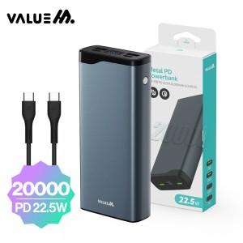

【상세/제작정보】 | <p><span style="font-size: 12pt;">CtoC플랫케이블 포함 상품입니다.</span>&nbsp;</p>

【인쇄/포장옵션】 | 레이저 / 포장지포장

【공급단가】 | 수량 | 30~ | 100~ | 300~ | 500~ | 1,000~
*VAT별도 | 단가 | 21,450원 | 20,290원 | 19,300원 | 18,810원 | 18,480원

【상품 URL】 | https://www.synergygift.co.kr:443/src/goods_detail.php?gdno=28388

